Sheet1
惠州中学试卷纸、油墨及手套采购项目报价单
名称 | 参数 | 单位 | 数量 | 单价 | 小计 | 图 片
试卷纸 | 青灰色/克数:60g 纸张大小:8K/3500张/箱 | 箱 | 600
试卷纸 | 青灰色/克数:60g 纸张大小:16K/7000张/箱 | 箱 | 60
版纸 | 适用理想RISO SV5351C打印机，A3，原装版纸 | 支 | 100
油墨 | 理想 原装油墨 SV(S-8113C) 油墨颜色:黑色 净含量:1000ml 适用设备类型:速印机 适用机型：5231/5233/5234152501/533015351/53531535419350 | 支 | 250 |  |  | 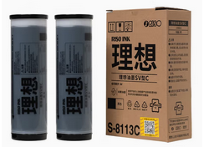
手套 | 白色/薄款/ | 包 | 10 |  |  | 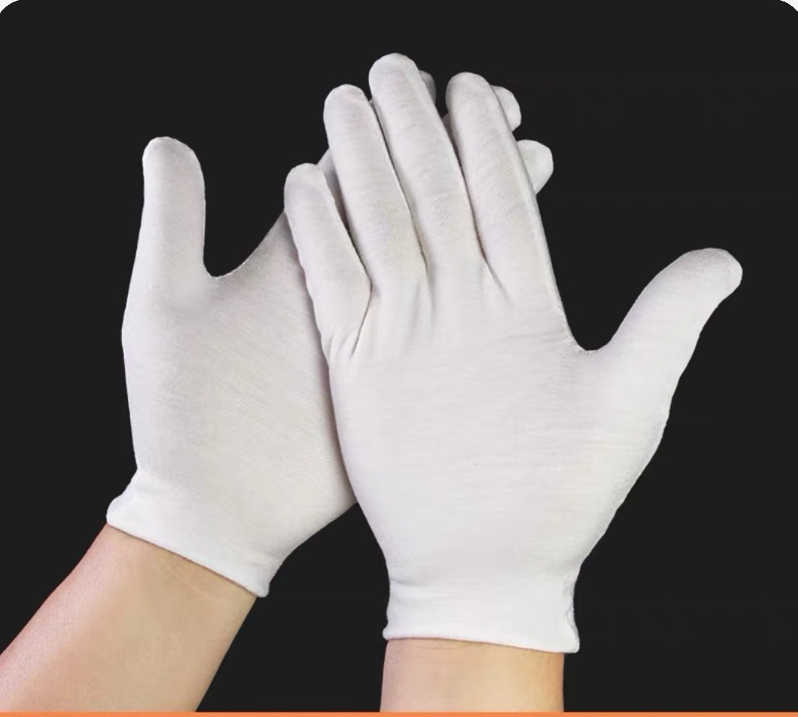
合计（元）
备注：该报价包含运输、搬运、税金等费用

